상품제안서
[탁상달력]삶이계단과같아서 캘린더(기성품) | 상품코드: F05326

 |  |  |  |  |  |  | 02-412-0044 | www.easy1.co.kr
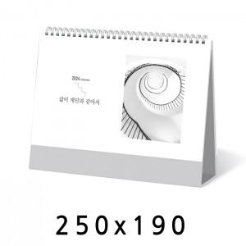

【상세/제작정보】 | 인쇄 : 박인쇄 (금/은/청/먹) - 단면 기본(양면 가능) 기성품으로 박 작업만 가능한 제품입니다.

【인쇄/포장옵션】 | 금박, 은박, 청박 / 종이봉투(동봉)

【공급단가】 | 수량 | 100~ | 300~ | 500~ | 1,000~ | 3,000~
*VAT별도 | 단가 | 1,680원 | 1,620원 | 1,560원 | 1,500원 | 1,440원

【상품 URL】 | https://dev.easy1.co.kr:443/src/goods_detail.php?gdno=5326

